таблица
 |  | I love Mama
№ п/п | Атрикул | Название изделия | Фото | Размер | ВАШ ЗАКАЗ | ЦЕНЫ
 |  |  |  |  |  | Спец цена (от 50 тыс) руб | Опт. Цена (от 20 тыс) руб | СУММА (заказ от 50т.р.) | СУММА (заказ от 20т.р.) | МРЦ

1 | К 400 | Боди с длинным рукавом белое с юбкой |  | 062 |  | 610.00 | 671.00 | 0.00 | 0.00 | 915.00
 | К 400 |  |  | 068 |  |  |  | 0.00 | 0.00
 | К 400 |  |  | 074 |  |  |  | 0.00 | 0.00
 | К 400
 | К 400
 | К 400
 | К 400
2 | К 401 | Боди с длинным рукавом и рюшей белое | 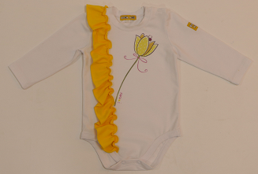 | 062 |  | 610.00 | 671.00 | 0.00 | 0.00 | 915.00
 | К 401 |  |  | 068 |  |  |  | 0.00 | 0.00
 | К 401 |  |  | 074 |  |  |  | 0.00 | 0.00
 | К 401
 | К 401
 | К 401
 | К 401
3 | К 402 | Комбинезон белый с желыми рукавами | 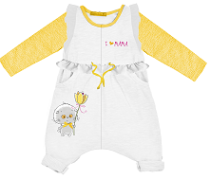 | 062 |  | 790.00 | 896.00 | 0.00 | 0.00 | 1185.00
 | К 402 |  |  | 068 |  |  |  | 0.00 | 0.00
 | К 402 |  |  | 074 |  |  |  | 0.00 | 0.00
 | К 402
 | К 402
 | К 402
 | К 402
4 | К 403 | Штанишки белые |  | 062 |  | 259.00 | 285.00 | 0.00 | 0.00 | 389.00
 | К 403 |  |  | 068 |  |  |  | 0.00 | 0.00
 | К 403 |  |  | 074 |  |  |  | 0.00 | 0.00
 | К 403
 | К 403
 | К 403
 | К 403
5 | К 404 | Футболка с длинным рукавом белая | 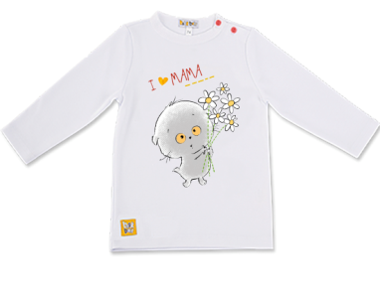 |  |  | 640.00 | 704.00 |  |  | 960.00
 | К 404
 | К 404
 | К 404 |  |  | 080 |  |  |  | 0.00 | 0.00
 | К 404 |  |  | 086 |  |  |  | 0.00 | 0.00
 | К 404 |  |  | 092 |  |  |  | 0.00 | 0.00
 | К 404 |  |  | 098 |  |  |  | 0.00 | 0.00
6 | К 405 | Платье с крылышками жёлтое | 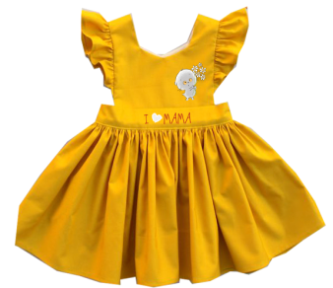 |  |  | 740.00 | 814.00 |  |  | 1110.00
 | К 405
 | К 405
 | К 405 |  |  | 080 |  |  |  | 0.00 | 0.00
 | К 405 |  |  | 086 |  |  |  | 0.00 | 0.00
 | К 405 |  |  | 092 |  |  |  | 0.00 | 0.00
 | К 405 |  |  | 098 |  |  |  | 0.00 | 0.00
7 | К 406 | Штанишки желтые |  |  |  | 290.00 | 319.00 |  |  | 435.00
 | К 406
 | К 406
 | К 406 |  |  | 080 |  |  |  | 0.00 | 0.00
 | К 406 |  |  | 086 |  |  |  | 0.00 | 0.00
 | К 406 |  |  | 092 |  |  |  | 0.00 | 0.00
 | К 406 |  |  | 098 |  |  |  | 0.00 | 0.00
8 | К 411 | Боди с длинным рукавом серый меланж | 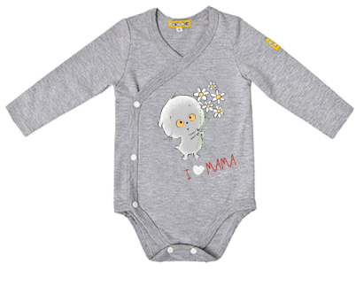 | 062 |  | 590.00 | 649.00 | 0.00 | 0.00 | 885.00
 | К 411 |  |  | 068 |  |  |  | 0.00 | 0.00
 | К 411 |  |  | 074 |  |  |  | 0.00 | 0.00
 | К 411
 | К 411
 | К 411
 | К 411
9 | К 412 | Комбинезон с длинным рукавом комбинированный | 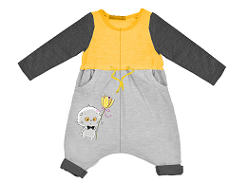 | 062 |  | 750.00 | 825.00 | 0.00 | 0.00 | 1125.00
 | К 412 |  |  | 068 |  |  |  | 0.00 | 0.00
 | К 412 |  |  | 074 |  |  |  | 0.00 | 0.00
 | К 412
 | К 412
 | К 412
 | К 412
10 | К 413 | Футболка с длинным рукавом |  |  |  | 640.00 | 704.00 |  |  | 960.00
 | К 413
 | К 413
 | К 413 |  |  | 080 |  |  |  | 0.00 | 0.00
 | К 413 |  |  | 086 |  |  |  | 0.00 | 0.00
 | К 413 |  |  | 092 |  |  |  | 0.00 | 0.00
 | К 413 |  |  | 098 |  |  |  | 0.00 | 0.00
11 | К 414 | Кофта "Толстовка" серый меланж | 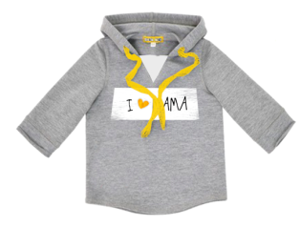 |  |  | 740.00 | 814.00 |  |  | 1110.00
 | К 414
 | К 414
 | К 414 |  |  | 080 |  |  |  | 0.00 | 0.00
 | К 414 |  |  | 086 |  |  |  | 0.00 | 0.00
 | К 414 |  |  | 092 |  |  |  | 0.00 | 0.00
 | К 414 |  |  | 098 |  |  |  | 0.00 | 0.00
12 | К 415 | Штанишки с лампасами серые | 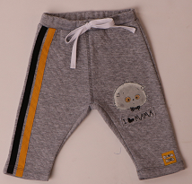 | 062 |  | 700.00 | 770.00 | 0.00 | 0.00 | 1,050.00
 | К 415 |  |  | 068 |  |  |  | 0.00 | 0.00
 | К 415 |  |  | 074 |  |  |  | 0.00 | 0.00
 | К 415 |  |  | 080 |  | 760.00 | 836.00 | 0.00 | 0.00 | 1,140.00
 | К 415 |  |  | 086 |  |  |  | 0.00 | 0.00
 | К 415 |  |  | 092 |  |  |  | 0.00 | 0.00
 | К 415 |  |  | 098 |  |  |  | 0.00 | 0.00

 |  |  |  |  |  |  | ИТОГО | 0.00 | 0.00

